Hoja2
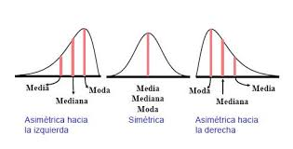
EN UN HOSPITAL REGIONAL SE CUENTA CON LA SIGUIENTE INFORMACIÓN, REFERENTE A LOS CASOS CONFIRMADOS DE COVID. CON LOS DATOS DE ESTAS 80 SEMANAS: ELABORE E INTERPRETE EL HISTOGRAMA Y EL RESUMEN DE ESTADÍSTICA DESCRIPTIVA.

 |  |  | Integrantes: | Aylin Banegas
52 |  |  |  | Roberto Carlos Castillo
40 |  |  |  | Lesther Perdomo
43 | Numero de datos | 80
71 | numero de Clases | 7.2801969571
44 | Valor mayor | 210
89 | Valor Menor | 3
74 | Amplitud de Clase | 28.433296684
57
47
103
72 | Numero de claes | Limite superior
53 | 1 | 31.433296684
17 | 2 | 59.866593368
77 | 3 | 88.299890053
25 | 4 | 116.73318674
9 | 5 | 145.16648342
50 | 6 | 173.59978011
72 | 7 | 202.03307679
5
107
95
61
3
72 |  |  |  | EN GOOGLE SHEETS
149
199
45
20
20
78
198
37
55
27
39
85
78
24
18
80
178
98
95
73
84
81
54
106
69
210
74
64
30
62
113
99
83
71
65
95
199
73
81
34
38
94
75
65
72
49
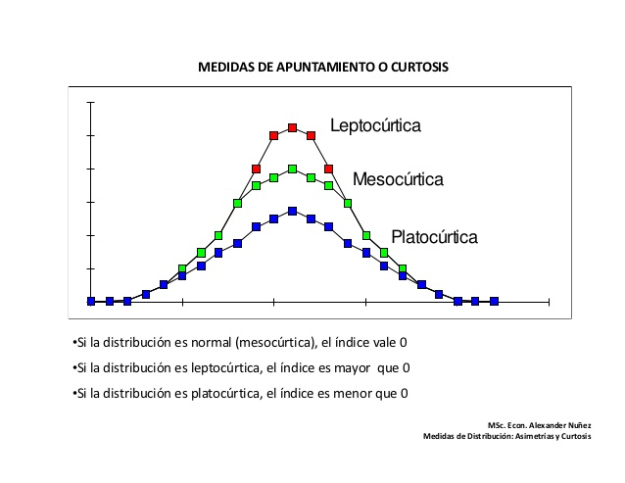
8
32
81 |  | 52
63 | Mean | 69,675
64 | Standard Error | 485,155,511,411,717
59 | Mode | 72
35 | Median | 69.5
17 | First Quartile | 42.25
71 | Third Quartile | 81.5
70 | Variance | 188,300,696,202,532
 | Standard Deviation | 43,393,628,127,011
 | Kurtosis | 2.78
 | Asimetria | 1.41
 | Range | 207
 | Minimum | 3
 | Maximum | 210
 | Sum | 5574
 | Count | 80

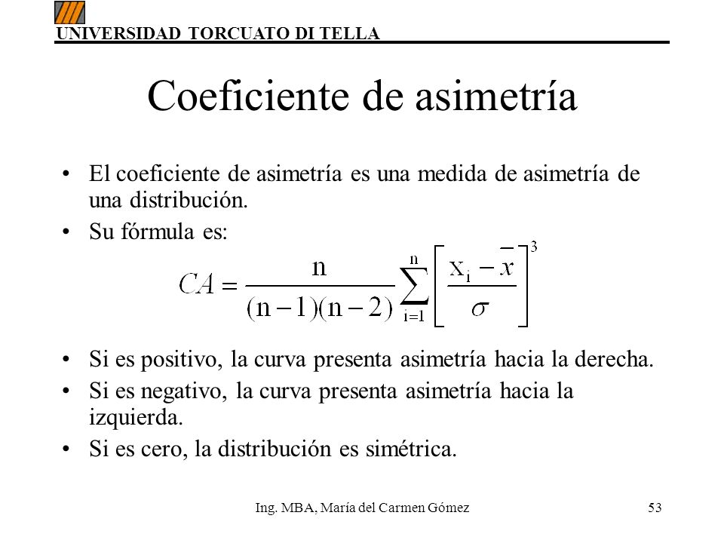
 | CRITERIO | INTERPRETACION
 | VARIABILIDAD: | histograma de poca variabilidad
 | ACANTILADO: | Proceso acantilado hacia la izquierda
 | BIMODAL: | No es bimodal
 | DATOS ATÍPICOS: | no tiene datos atipicos
 | CURTOSIS | La distribucion es leptocurtica
 | ASIMETRÍA | La curva presenta asimetria hacia la derecha
 | CENTRADO Y ESPECIFICACIONES | proceso descentrado
 | DISTRIBUCION PLANA | No es una distribucion plana

